Лист1
ООО «Муромец Плюс» г.Йошкар-Ола, ул.Машиностроителей, 72
Отдел сбыта: т/ф: (8362) 73-25-44, Бухгалтерия: т. (8362) 73-17-09
e-mail: muromets15@mail.ru; сайт: www.muromec.net
ПРАЙС – ЛИСТ с 09.01.2025 года
№ | Модель | Краткое описание продукции | позиция | размеры | Цена

 | ШКАФЫ
1 |  | Шкаф для одежды 2х створчатый, 1полка, штанга | 14.1 | 600*400*1900 | 8,900
 |  |  | 14.2 | 800*400*1900 | 9,800
 |  |  | 14.4 | 800*500*1900 | 10,350
 |  |  | 14.3 | 800*600*1900 | 11,050
2 | 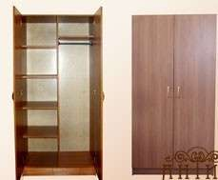 | Шкаф для одежды 2х створчатый комбинированный, 1отдел = 4полки 2отд.= полка, штанга | 14.5 | 800*400*1900 | 11,800
 |  |  | 14.7 | 800*500*1900 | 12,700
 |  |  | 14.6 | 800*600*1900 | 13,800
3 |  | Шкаф для одежды 3х створчатый комбинированный, полки / штанга | 15.1 | 1200*600*1900 | 16,050
4 |  | Шкаф для документов открытый | 17.1 | 800*400*1900 | 6,660
5 |  | Шкаф для документов с 2мя дверками | 18.1 | 800*400*1900 | 8,850
6 |  | Шкаф для документов с 4мя дверками, ниша | 19.1 | 800*400*1900 | 10,900
7 |  | Шкаф для документов закрытый | 20.1 | 800*400*1900 | 11,350
8 |  | Шкаф для документов 2глухих, 2стеклян. Дверки | 21.1 | 800*400*1900 | 11,550
9 |  | Шкаф для документов открытый | 23.1 | 400*400*1900 | 4,950
10 |  | Шкаф для документов с 1дверкой | 24.1 | 400*400*1900 | 5,950
11 |  | Шкаф для документов с 2мя дверками, ниша | 25.1 | 400*400*1900 | 6,970
12 |  | Шкаф для документов закрытый | 26.1 | 400*400*1900 | 7,150
13 |  | Шкаф для документов 1глухих, 1стеклян. дверки | 27.1 | 400*400*1900 | 7,400
14 |  | Шкаф для документов угловой | 30.3 | 400*400*1900 | 5,550
 | ШКАФЫ для детских учреждений
1 |  | Шкаф для одежды дет. 1 секционный, ЛДСП |  | 300*300*1200 | 3,420
 |  |  |  | 300*320*1300 | 3,580
2 |  | Шкаф для одежды дет. 2х секционный, ЛДСП |  | 600*300*1200 | 5,780
 |  |  |  | 600*320*1300 | 6,050
3 |  | Шкаф для одежды дет. 3х секционный, ЛДСП |  | 900*300*1200 | 8,140
 |  |  |  | 900*320*1300 | 8,520
4 |  | Шкаф для одежды дет. 4х секционный, ЛДСП |  | 1200*300*1200 | 10,480
 |  |  |  | 1200*320*1300 | 11,050
5 |  | Шкаф для одежды дет. 5ти секцион., ЛДСП |  | 1500*300*1200 | 12,830
 |  |  |  | 1500*320*1300 | 13,450
8 |  | Шкаф для полотенец настенный на 5кр. |  | 750*120*800 | 4,300
 | ТУМБЫ
1 |  | Тумба приставная 2х дверная | 12.1 | 800*400*750 | 5,500
2 |  | Тумба прикроватная | 13.1 | 450*400*500 | 3,500
 |  |  | 13.2 | 450*450*600 | 3,800
3 | 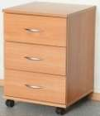 | Тумба подкатная 3ящика | 33.1 | 450*500*600 | 6,800
4 |  | Тумба подкатная 4ящика | 34.1 | 450*500*600 | 7,600
5 |  | Тумба подкатная 1 дверка | 35.1 | 450*500*600 | 4,300
6 |  | Тумба подкатная 1ящик, 1дверка | 36.1 | 450*500*600 | 5,350
7 |  | Тумба под аппаратуру | 44.1 | 750*480*730 | 6,400
 |  |  | 44.2 | 800*450*750 | 6,500
8 | 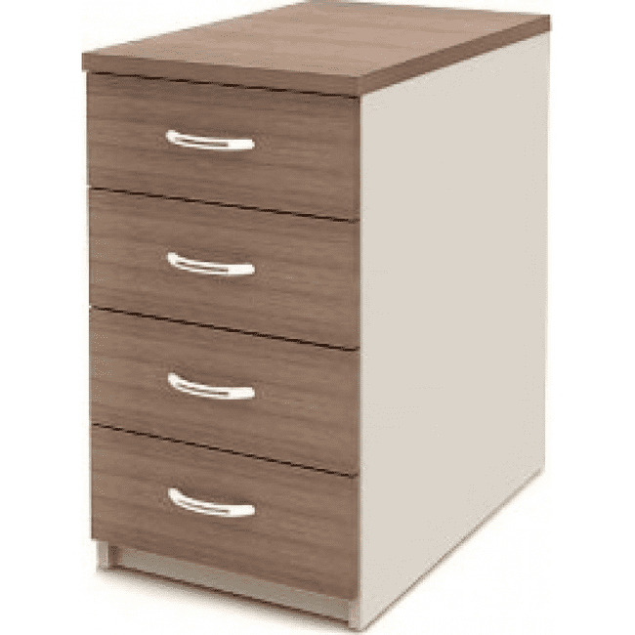 | Тумба приставная 4ящика высокая | 37.1 | 450*500*750 | 7,800
 | СТОЛЫ
1 |  | Стол письменный | 1.0 | 1100*600*750 | 4300
 |  |  | 1.1 | 1200*600*750 | 4,600
 |  |  | 1.1.1 | 1400*600*750 | 4,950
 |  |  | 1.2 | 1200*700*750 | 4,950
 |  |  | 1.3 | 1400*700*750 | 5,250
 |  |  | 1.3.1 | 1600*700*750 | 5,700
 |  |  | 1.3.2 | 1600*600*750 | 5,300
 |  |  | 1.4 | 1600*800*750 | 6,150
2 |  | Стол письменный с 2 ящиками | 2.1 | 1200*600*750 | 8,000
 |  |  | 2.2 | 1200*700*750 | 8,450
 |  |  | 2.3 | 1400*700*750 | 8,800
3 |  | Стол письменный 2х тумбовый по 2 ящика | 3.1 | 1600*800*750 | 13,350
 |  |  | 3.1.1 | 1600*700*750 | 12,650
 |  |  | 3.1.2 | 1600*600*750 | 12,100
 |  |  | 3.2 | 1400*600*750 | 11,250
4 |  | Стол комп. с нишей для систем.блока, полкой для клавиатуры. | 5.1 | 1000*600*750 | 6,000
 |  |  | 5.1.1 | 1200*600*750 | 6,450
 |  |  | 5.2 | 1000*700*750 | 6,400
 |  |  | 5.2.1 | 1200*700*750 | 6,800
 |  |  | 5.2.2 | 1400*700*750 | 7,200
 |  |  | 5.5 | 1200*800*750 | 7,400
 |  |  | 5.4 | 1600*800*750 | 8,200
5 |  | Стол приставной (если 1опора = хром.нога, то цена +100руб.) | 11.1 | 1200*600*750 | 4,900
 |  |  | 11.2 | 1500*650*750 | 5,550
 |  |  | 11.3 | 1700*700*750 | 6,200
6 |  | Стол письменный с 3 ящиками и нишей (ш/н) | 50.1 | 1200*700*750 | 10,900
 |  |  | 50.1.1 | 1200*600*750 | 10,300
 |  |  | 50.2 | 1500*700*750 | 11,500
 |  |  | 50.2.1 | 1500*600*750 | 10,700
 |  |  | 50.3 | 1300*600*750 | 10,300
 |  |  | 50.4 | 1400*600*750 | 10,560
 |  |  | 50.5 | 1700*700*750 | 12,300
7 |  | Стол письменный с 4 ящиками (ш/н) | 70.1 | 1200*700*750 | 11,550
 |  |  | 70.1.1 | 1200*600*750 | 11,000
 |  |  | 70.2 | 1500*700*750 | 12,150
 |  |  | 70.2.1 | 1500*600*750 | 11,600
 |  |  | 70.3 | 1300*600*750 | 11,150
 |  |  | 70.4 | 1400*600*750 | 11,200
8 |  | Стол письменный 2х тумбовый по 3 ящика (ш/н) | 71.1 | 1500*700*750 | 17,000
9 |  | Стол письменный 1 тумбовый c дверцой | 74.1 | 1200*600*750 | 7,500
10 |  | Стол письменный 1 тумбовый c дверцой, нишей | 75.1 | 1200*600*750 | 7,700
11 |  | Стол комп. с 3 ящ., нишей для сист. блока, полкой для клавиатуры | 76.1 | 1400*600*750 | 11,900
 |  |  | 76.2 | 1500*800*750 | 13,100
 | СТОЛЫ УГЛОВЫЕ п.51
1 |  | Стол угловой | 51.0 | 1200*1200*750 | 6,850
 |  |  | 51.01 | 1200*1300*750 | 7,200
 |  |  | 51.02 | 1200*1400*750 | 7,600
 |  |  | 51.03 | 1200*1500*750 | 7,950
2 |  | Стол угловой | 51.1 | 1300*1300*750 | 7,600
 |  |  | 51.11 | 1300*1400*750 | 8,000
 |  |  | 51.12 | 1300*1500*750 | 8,300
 |  |  | 51.13 | 1300*1600*750 | 8,950
 |  |  | 51.14 | 1300*1700*750 | 9,250
3 |  | Стол угловой | 51.2 | 1400*1400*750 | 8,250
 |  |  | 51.21 | 1400*1500*750 | 8,550
 |  |  | 51.22 | 1400*1600*750 | 9,100
 |  |  | 51.23 | 1400*1700*750 | 9,500
 |  |  | 51.24 | 1400*1800*750 | 9,800
4 |  | Стол угловой | 51.3 | 1500*1500*750 | 8,900
 |  |  | 51.31 | 1500*1600*750 | 9,450
 |  |  | 51.32 | 1500*1700*750 | 9,800
 |  |  | 51.33 | 1500*1800*750 | 10,150
 |  |  | 51.34 | 1500*1900*750 | 10,500
5 |  | Стол угловой | 51.4 | 1600*1600*750 | 9,800
 |  |  | 51.41 | 1600*1700*750 | 10,150
 |  |  | 51.42 | 1600*1800*750 | 10,500
 |  |  | 51.43 | 1600*1900*750 | 10,900
 |  |  | 51.44 | 1600*2000*750 | 11,250
6 |  | Стол угловой | 51.5 | 1700*1700*750 | 11,050
 |  |  | 51.51 | 1700*1800*750 | 11,400
 |  |  | 51.52 | 1700*1900*750 | 11,850
 |  |  | 51.54 | 1700*2000*750 | 12,200
7 |  | Стол угловой | 51.6 | 1800*1800*750 | 11,960
 |  |  | 51.61 | 1800*1900*750 | 12,500
 |  |  | 51.62 | 1800*2000*750 | 12,800
 | КОМПЛЕКТУЮЩИЕ К СТОЛАМ
1 |  | Тумба на 3ящика с нишей, встраеваемая к угловому столу |  | 450*600*734 | 6,150
 |  |  |  | 450*650*734 | 6,300
 |  |  |  | 450*700*734 | 6,550
2 |  | Тумба на 4ящика, встраеваемая к угловому столу |  | 450*600*734 | 7,300
 |  |  |  | 450*650*734 | 7,500
 |  |  |  | 450*700*734 | 7,650
3 |  | Тумба с нишей и дверкой (1полка), встраеваемая к угловому столу |  | 450*600*734 | 3,200
 |  |  |  | 450*650*734 | 3,350
 |  |  |  | 450*700*734 | 3,450
4 |  | Тумба для систем. блока, встраеваемая к угловому столу |  | 250*600*734 | 1,550
 |  |  |  | 250*650*734 | 1,600
 |  |  |  | 250*700*734 | 1,700
6 |  | Полка для клавиатуры |  | 600*450(500) | 1,120
7 |  | Подставка под системный блок | подкатная | 450*270*200 | 1,400
 |  |  | не подкатная | 450*270*200 | 1,050

